要件定義（構造化詳細）
・csvファイル | 必須 | 内容 |  |  | 備考
入力ファイル | o | foo.csv
出力ファイル（項目） |  | ファイル種別 | ファイル名 | 処理内容
出力ファイル |  | データファイル | foo.csv | --
 |  | メタデータファイル | metadata.json | -- | 中身は空
 |  | 構造化ファイル | gbp_rank(*1)_numPeak(*2)_(*4)_mSG****_parameters.csv (疑似Voigt) gbp_rank(*1)_numPeak(*2)_(*3)_(*4)_parameters.csv (畳み込みVoigt) | ピークパラメータの数字データ (複数あり) | peakID: ピークのID．開始は0． height: ピークの高さ (arb. units) position: ピーク位置 (eV) sigma: ピークのガウス幅 (eV) gamma: ピークのローレンツ幅 (eV) area: ピーク面積
 |  | 構造化ファイル | gbp_rank(*1)_numPeak(*2)_(*4)_mSG****_result.csv (疑似Voigt) gbp_rank(*1)_numPeak(*2)_(*3)_(*4)_result.csv (畳み込みVoigt) | フィッティング結果を描画するための数値データ (複数あり) | Binding_Energy(eV): 結合エネルギー (eV) spectrum: 入力スペクトルデータ (arb. units) background: 最適化モデルのバックグラウンド(BG) sum_peaks: 最適化モデルの全ピークを足し合わせたデータ．BGは含まない fitting: 最適化モデルの全ピーク＋BGのスペクトルデータ peak[#]: #番目のピークIDに対応するピーク+BGのスペクトルデータ
 |  | 構造化ファイル | summary_BIC.csv | ピーク本数とBICの数値データ - 疑似Voigt - 畳み込みVoigt | numPeak: ピーク本数 bic_gauss/bic_poisson: BIC値 method: 最適化ステージ名(auto/param)とバックグラウンドモデルの種類(shirley/linear) smoothing_point: ピークフィッティングの初期モデルごとに与えられるID 縦の並びを揃えたいところだが、手を入れられないのでそのままとする。
 |  | 構造化ファイル | result_figures.pptx | まとめスライド．BIC vs. ピーク本数の図およびフィッティング結果の図の一覧
 |  | 代表画像ファイル | foo_summary0001-1.png | 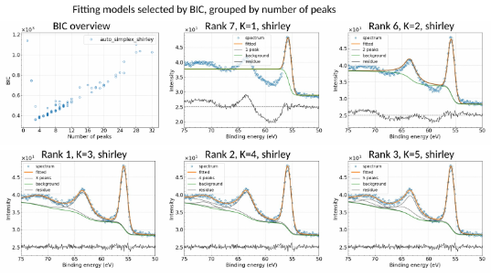 まとめスライドの1ページ目の画像 | 疑似Voigtではフィッティング画像のrank1(1枚目?)を採用していたが、畳み込みVoigtと統一を図る為、フィッティング結果をまとめた画像とする。
 |  | その他画像ファイル | foo_summary0001-[2,..].png | 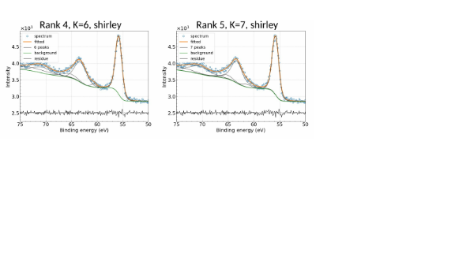 まとめスライドの2ページ以降の画像
 |  | その他画像ファイル | BIC_vs_NumPeak.png | 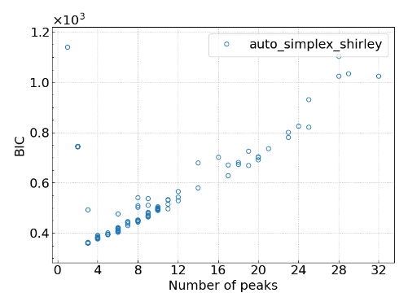 BIC vs. ピーク本数の図
 |  | その他画像ファイル | gbp_rank(*1)_numPeak(*2)_(*4)_mSG****_result.png (疑似Voigt) gbp_rank(*1)_numPeak(*2)_(*3)_(*4)_result.png (畳み込みVoigt) | 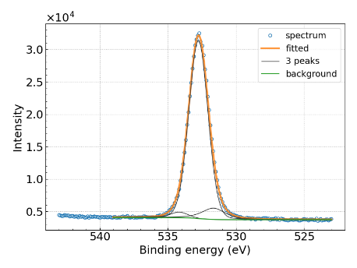 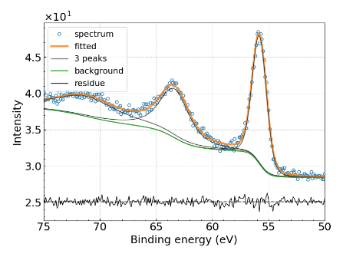 フィッティング画像 (複数あり) - 疑似Voigt - 畳み込みVoigt | (*1): BIC値に基づくランク (*2): ピーク本数 (*3): 最適化ステージ名．autoまたはparam (*4): バックグラウンドモデルの種類．shirleyまたはlinear
 |  | その他画像ファイル | input_spectrum2.png | 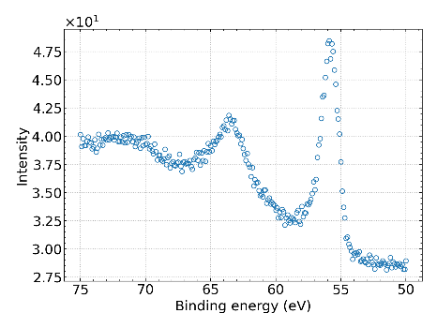 入力スペクトルの図

